ARNES
MÉXICO |  |  | Inspección Pre-Uso de Arnés, Bandolas de Seguridad y Línea Retractil. |  |  |  |  |  |  |  |  |  |  |  |  |  |  |  | PEO-EHS-003-R4

Responsable de la Inspección: |  |  |  | Área: Grupo: |  |  |  |  |  |  | Cargo: Turno: |  |  |  |  |  |  | Fecha de la Inspección:

Marca del Equipo:
Certificación:
Fecha de fabricación
Numero de Serie:
No. Interno:

Equipo | Partes | ASPECTOS A INSPECCIONAR |  | Lunes |  |  | Martes |  |  | Miercoles |  |  | Jueves |  |  | Viernes |  |  | Sabado |  |  | Domingo
 |  |  |  | SI | NO | NA | SI | NO | NA | SI | NO | NA | SI | NO | NA | SI | NO | NA | SI | NO | NA | SI | NO | NA
1.- Arnès | Cintas / Correas | Hoyos o agujeros
 |  | Cintas deshilachadas
 |  | Desgastadas
 |  | Talladuras
 |  | Hay torsión (fibras duras o deformadas).
 |  | Contaminación excesiva por suciedad.
 |  | Quemaduras por soldadura, cigarrillo, etc.
 |  | Contaminación por grasas
 |  | Salpicadura de pintura y rigidez en cinta.
 |  | Degradaciòn por U.V. (pérdida de color y superficie quebradiza).
 |  | Ataque por sustancias químicas
 |  | Cortes
 |  | Otros:
 | Costuras | Abiertas
 |  | Hebras sueltas
 |  | Reventadas
 |  | Otros:
 | Partes Metàlicas Herrajes, hebillas y argollas en "D" | Desgaste en los extremos
 |  | Corrosión
 |  | Deformación
 |  | Fisuras, golpes, hundimientos.
 |  | Aristas, bordes filosos o arrugados.
 |  | Otros:
2.- Bandola Con Absorbedor | Absorbedor | Agujeros
 |  | Rasgaduras
 |  | Costuras Sueltas o reventadas.
 |  | Deterioro
 |  | Hebras rotas
 |  | Contaminación por Suciedad
 |  | Quemaduras por soldadura o cigarrillo.
 |  | Contaminación por grasas
 |  | Salpicadura de pintura y rigidez en cinta.
 |  | Absorbedor abierto, desgarrado o descosido.
 | Bandola/Cuerda | Hoyos o agujeros
 |  | Cintas deshilachadas
 |  | Desgastadas
 |  | Talladuras
 |  | Hay torsión (fibras duras o deformadas)
 |  | Contaminación excesiva por suciedad
 |  | Quemaduras por soldadura, cigarrillo, etc.
 |  | Salpicadura de pintura y rigidez en cinta.
 |  | Degradación por U.V. (pérdida de color y superficie quebradiza)
 |  | Contaminación por grasas
 |  | Ataque por sustancias químicas
 |  | Cortes de 1 mm en orillos o bordes de la cuerda.
 |  | Otros:
 | Partes Metàlicas Herrajes, hebillas y mosquetones | Desgaste en los extremos
 |  | Corrosión
 |  | Deformación
 |  | Fisuras, golpes, hundimientos.
 |  | Aristas, bordes filosos o arrugados.
 |  | Otros:
3.- Bandola de Posicionamiento | Mosquetones | Desgaste en los extremos
 |  | Corrosión
 |  | Deformación
 |  | Fisuras, golpes, hundimientos.
 |  | Aristas, bordes filosos o arrugados.
 |  | Doble seguro
 |  | Hay fisuras
 |  | Corrosión y óxido
 |  | Golpes, hundimientos
 |  | Abren y cierran correctamente.
 |  | Ojetes deformados y rotos
 | Bandola/cuerda | Hoyos o agujeros
 |  | Cintas deshilachadas
 |  | Desgastadas
 |  | Talladuras
 |  | Hay torsión (fibras duras o deformadas)
 |  | contaminaciòn excesiva por suciedad
 |  | Quemaduras por soldadura, cigarrillo, etc.
 |  | Salpicadura de pintura y rigidez en cinta.
 |  | Contaminación por grasas
 |  | Degradaciòn por U.V. (pérdida de color y superficie quebradiza).
 |  | Ataque por sustancias químicas
 |  | Cortes de 1 mm en orillos o bordes de la reata.
 |  | Otros:
4.- Retráctil | Cubiertas | Piezas dobladas o sueltas
 |  | Corrosión/ Oxido
 |  | Grietas
 |  | Golpes, hundimientos
 |  | Otros
 | Cuerda / Cable | ¿Se retrae sin obstrucción?
 |  | Libre de nudos, empates y deformaciones
 |  | Libre sustancias químicas
 |  | Otros:
 | Mosquetones | Tienen doble seguro
 |  | Libres de fisuras
 |  | Libres de corrosión y óxido
 |  | Golpes, hundimientos
 |  | Abren y cierran correctamente
 |  | Otros:
EL ESTADO GENERAL ES BUENO O MALO

1.- Arnès
2.- Bandola Con Absorbedor
4.- Retráctil
 |  | Nombre y Firma |  |  |  |  |  |  |  |  | Nombre y firma
 |  | Responsable de la Inspección |  |  |  |  |  |  |  |  | Supervisor EHS
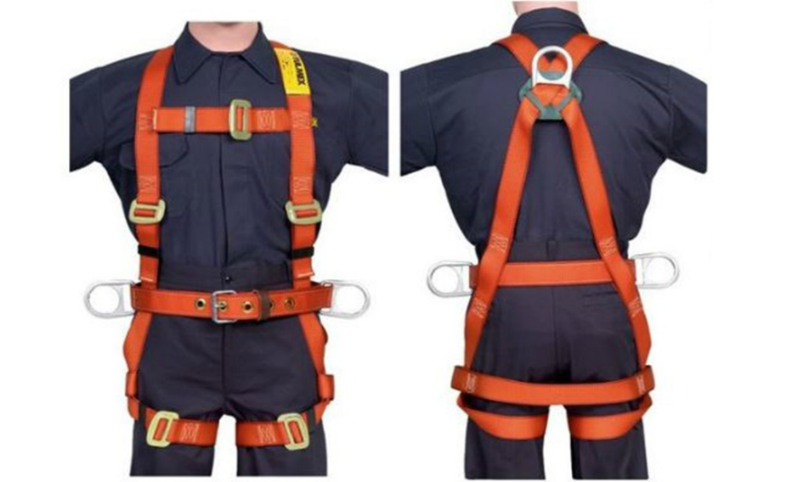 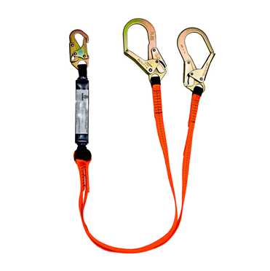 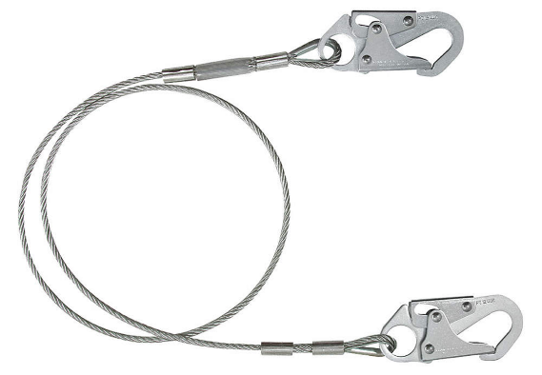 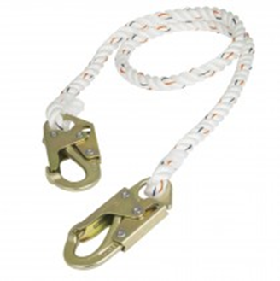 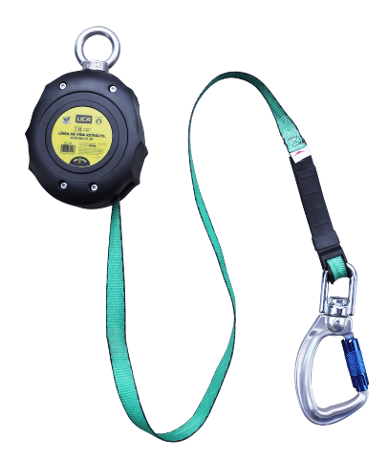 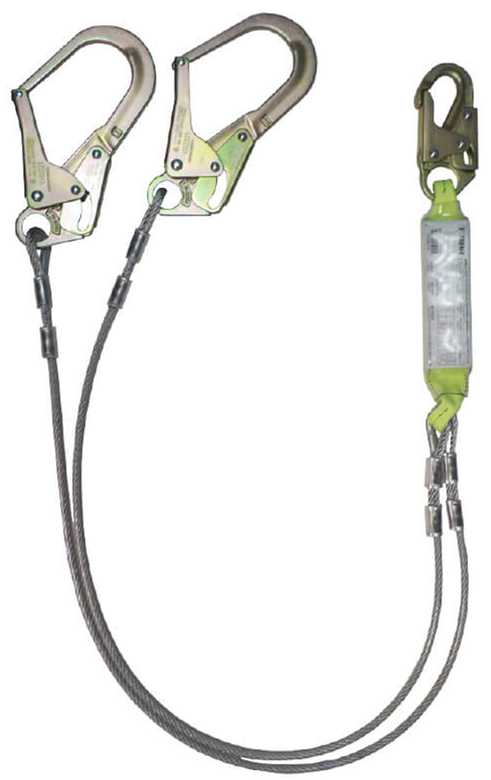

3.- Bandola de Posicionamiento

